关系图
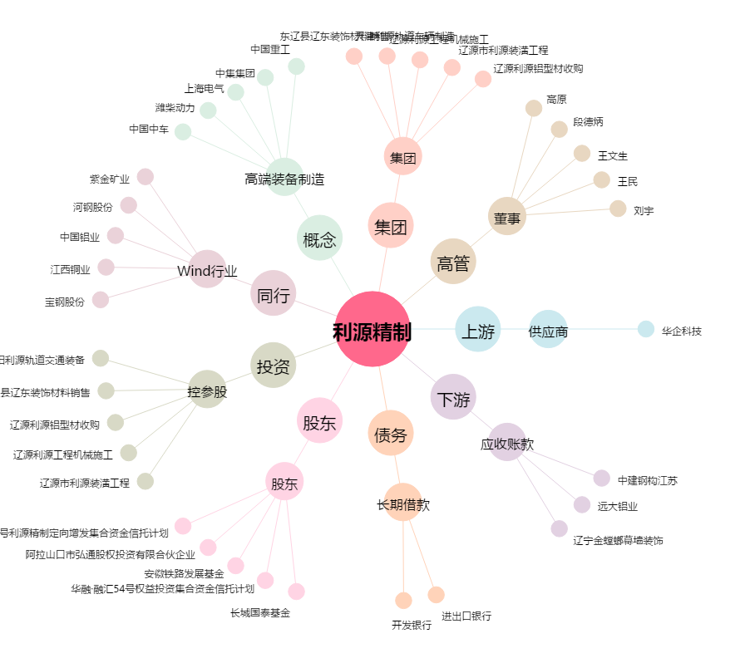
利源精制[002501.SZ] - 关系概览图

